Lisez-moi
Si l'on doit ajouter des lignes pour un exercice, il faut:
1) Déprotéger la feuille
2) Copier une ou plusieur lignes complète (par les numéros de lignes)
3) Insérer les cellules copiées par le menu contextuel (sur les numéros de lignes)
4) Protéger la feuille
Pour plus de clarté
1) Déprotégez la feuille
2) Masquez les lignes non utilisée
3) Masquez les colonnes non utilisée
4) Vous pouvez laisser une ligne vide (non utilisée) comme séparation
5) Protégez la feuille
Notation
1) Il faut choisir "pondération" ou "tout ou rien" en mettant un "x" dans la case rouge.
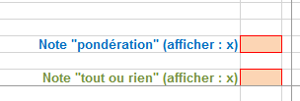

2a) En "pondération" on entre le nombre de points
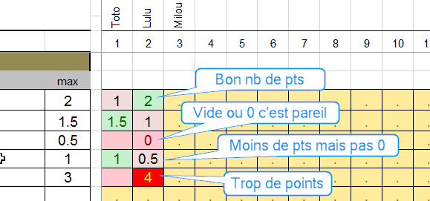

2b) En "tout ou rien" on entre un "x" ou on efface le "." c'est tout.
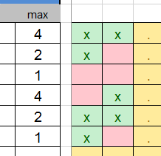

Absences
1) Mettre une croix "x" dans la colonne "Absent" et la note n'est pas prise en compte dans la moyenne

